Contact
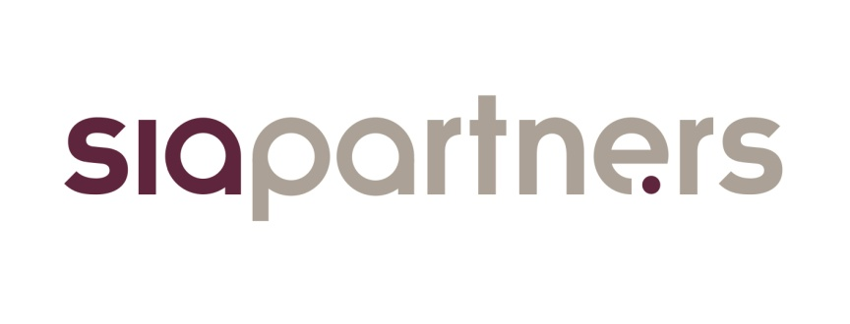

 | Baromètre du biométhane en France
 | Lancé en mars 2016 par le cabinet de conseil Sia Partners en partenariat avec France Biométhane, l'observatoire du biométhane se positionne comme le guide de référence de la filière en France. Il a pour but de décrire et de mesurer l'évolution de la filière au travers d'indicateurs pédagogiques et fiables.

 | Présentation Sia Partners
 | Sia Partners (http://www.sia-partners.com/) est devenu en quinze ans le leader des cabinets de conseil français indépendants. Cofondé en 1999 par Matthieu Courtecuisse, Sia Partners compte plus de 700 consultants pour un chiffre d'affaires de 115 millions d'euros. Le Groupe est présent dans treize pays; les Etats-Unis représentant le deuxième marché. Sia Partners est reconnu pour son expertise pointue dans l'énergie, les banques, l'assurance, les télécoms et le transport.

 | Contact
 | Charlotte de LORGERIL Associate Partner Energy, Utilities & Environment charlotte.delorgeril@sia-partners.com +33 6 24 73 18 34

 | Thomas Samson Consultant Energy, Utilities & Environment thomas.samson@sia-partners.com +33 6 69 98 16 20

Graphique
 | Secteurs chimie-raffinage-pétrochimie | Secteurs alimentation animale | Secteurs services à l’environnement | Trois secteurs précédents | Autres secteurs
2020 - Hors complément de surfaces | 0 | 0 | 1
2020 - Avec complément de surfaces | 2 | 6 | 1
2050 - Avec complément de surfaces |  |  |  | 19 | 4
Potentiel de production de biométhane issu des microalgues en France à horizon 2020 et 2050 (TWh/an)
Source : GRDF & ADEME
Mise à jour mars 2016

Concentrée autour des secteurs chimie-raffinage-pétrochimie, alimentation animale et services de l’environnement, la filière biométhane issu des microlagues possède un potentiel dès 2020 estimé entre 1 et 9 TWh/an. Ce potentiel pourrait atteindre 23 TWh/an d’ici 2050.

